記入要領
【報告様式記入要領】

報告様式：「ふれあい月間活動実績報告書.xls」

○ | 「記入要領」シート
 | このシートは、様式の説明をしております。入力はできません。
○ | 「公文雛形」シート
 | 一部公共団体より要望がありましたので、公文の雛形を作成いたしました。こちらは指定様式ではありませんので、任意様式でご郵送いただいても構いません。

○ | 「入力」①～⑩シート
 | 報告の指定様式です。黄色に色塗りされているセルにご入力願います。このシートに入力したデータは、「集計」シートに自動的に反映されます。行や列の挿入・削除を行うと自動反映できなくなりますので、行の高さ・列の幅を変更する以外の様式変更は行わないでください。 個々の活動ごとに別葉で記入願います。１０個まで入力できます。このシートの名前は変更して頂いても構いません。

○ | 「集計」シート
 | 「入力」シートに入力したデータが自動的に反映されます。

※１１個以上の活動を報告する場合
 | １１以上の活動を行った場合には、「入力」シートを増やして入力しても「集計」シートに自動的に反映されないため、新たな「ふれあい月間活動実績報告書.xls」に入力し、最後に１つのファイルにまとめてください。（複数の「ふれあい月間活動実績報告書.xls」ファイルを１つのファイルにまとめる方法 参照）

添付書類

○ | 代表的な写真・新聞記事等
 | 「道路ふれあい月間」の実施結果の資料として、国土交通省のホームページ等で公開する可能性があります。
 | 各活動の実施に際し、あらかじめ、参加者に対して、以下の事項を周知いただくよう、お願い致します。
 | ①広報誌・ホームページ等に掲載するため、開催当日に写真撮影を行うこと。
 | ②掲載を希望しない参加者は、事前に申し出ること。
 | → 公開可能な写真を添付いただきますよう、お願い致します。

 | ★ 極力多数の写真を積極的に添付いただくよう、お願いいたします。

○ | 併せて、可能な範囲で広報用ポスターや配布物等のサンプルもご提供いただけますと幸いです。

提出期限
2018-10-31

提出先
国土交通省 道路局 道路交通管理課 総務係
（宛先） |  | fureaijisseki-h2qz@mlit.go.jp

入力シート記入例
 | 平成３０年度「道路ふれあい月間」活動実績報告書

 | 団体名 |  |  | 県名： |  | ○○県 |  |  |  |  |  |  |  | 市町村名： |  |  | ○○市
 | 所属 |  |  | ○○市○○部○○課○○係
 | ご担当者 |  |  | 国土 太郎
 | 電話 |  |  | 03-○○○○-○○○○

 | 1 | 活動の名称 |  |  |  | 道路清掃
 | 2 | 実施日 |  |  |  | 2014-08-10
 | 3 | 主催・後援 |  |  |  | 主催 |  | ○○駅前商店街組合

 |  |  |  |  |  | 後援・ 協力 |  | ○○市

 | 4 | 具体的な活動内容（場所等を含めて） |  |  |  | ○○駅前周辺の道路清掃

 |  |  |  |  |  | ※活動開始年（分かる範囲で） |  |  |  |  |  |  |  |  |  |  |  |  |  | Ｓ62 |  |  | 年頃から
 |  |  |  |  |  | ※道の駅の活用の有無 |  |  |  |  |  |  |  |  |  |  |  |  |  | 無
 | 5 | 地域住民等が主催、後援・協力者となるために行政が講じた措置 |  |  |  |  |  |  |  |  | 実施日等の調整

 | 6 | 参加人数 |  |  |  | 全体参加人数 |  |  |  |  |  |  |  |  |  |  |  |  |  |  |  |  | 75 |  | 名
 |  |  |  |  |  |  |  |  |  |  |  |  |  |  | 主催、後援・協力側参加人数内訳 |  |  |  |  |  |  |  | 55 |  | 名
 |  |  |  |  |  |  | 内訳 | 地域住民 |  |  |  | 50 |  | 名 |  | 内訳 | 地域住民 |  |  |  |  |  | 30 |  | 名
 |  |  |  |  |  |  |  | ﾎﾞﾗﾝﾃｨｱ団体 |  |  |  | 5 |  | 名 |  |  | ﾎﾞﾗﾝﾃｨｱ団体 |  |  |  |  |  | 5 |  | 名
 |  |  |  |  |  |  |  | 行政庁 |  |  |  | 20 |  | 名 |  |  | 行政庁 |  |  |  |  |  | 20 |  | 名
 |  |  |  |  |  |  |  | その他 |  |  |  |  |  | 名 |  |  | その他 |  |  |  |  |  |  |  | 名
 | 7 | ① | 活動実施にあたっての地域住民等が主体となるための意向・意見を把握 （該当する項目の右欄に○をつけてください。） |  |  |  |  |  |  |  |  |  |  |  |  |  |  |  |  | 講じた |  |  |  | ○
 |  |  |  |  |  |  |  |  |  |  |  |  |  |  |  |  |  |  |  | 講じなかった
 |  | ② | 具体的な意向・意見把握の方法 |  |  |  |  |  |  |  |  |  | 打合せの場を設けた
 |  |  | ＊①で「講じた」とした場合のみ回答
 |  | ③ | 意向・意見把握を行った相手方 |  |  |  |  |  |  |  |  |  | 組合代表者
 |  |  | ＊①で「講じた」とした場合のみ回答
 |  | ④ | 地域住民等の意向・意見の内容 |  |  |  |  |  |  |  |  |  | 市のＨＰにも実施のお知らせを載せてほしい
 |  |  | ＊①で「講じた」とした場合のみ回答
 |  | ⑤ | 意向・意見把握を講じなかった理由
 |  |  | ＊①で「講じなかった」とした場合のみ回答
 | 8 | 活動実施に活用した広報媒体（該当する項目の右欄に○をつけてください。） |  |  |  | テレビ |  |  |  |  | 新聞 |  |  |  |  | ﾎﾟｽﾀｰ |  |  |  |  | 垂れ幕
 |  |  |  |  |  | ｹｰﾌﾞﾙﾃﾚﾋﾞ |  |  |  |  | 雑誌 |  |  |  |  | 看板 |  |  |  |  | 旗
 |  |  |  |  |  | ラジオ |  |  |  |  | 広報誌 |  |  | ○ |  | 電光掲示板 |  |  |  |  | 広報車
 |  |  |  |  |  | ﾎｰﾑﾍﾟｰｼﾞ |  |  | ○ |  | チラシ |  |  |  |  | 折込ﾁﾗｼ |  |  |  |  | 広報テープ
 |  |  |  |  |  | その他（具体的に）
 | 9 | 今年度の反省点、来年度の展開目標、「道路ふれあい月間」に対する意見・要望等

1 | 活動の名称
 | 活動の名称を各活動ごとに記入してください。（複数の活動を行った場合は、各活動ごとに別葉で記入願います。）
3 | 主催・後援
 | 活動を主催及び後援・協力した団体を記入してください。 複数の団体が集合して一つの団体を形成している場合は、その団体名の後ろに集合している団体名を括弧書きで記載してください。 複数の団体で協同して活動を行ったが、主催及び後援・協力の関係が不明な場合は、主催の欄に記入してください。 地域住民、地元ボランティア団体等（以下、地域住民等という）が主催又は後援・協力をしている場合は、「地域住民等が主催」「地域住民等が後援・協力」の欄にそれぞれ○を付けて下さい。

4 | 具体的な活動内容
 | 活動の内容をできるだけ具体的に記入してください。また活動の開始時期を記入してください。（わからない場合は、不明と記入いただいて結構です。）さらに、道の駅の活用の有無について、右欄に「有」または「無」と記載してください。

5 | 地域住民等が主催、後援・協力者となるために行政が講じた措置
 | 地域住民等が主催、後援・協力者として行っている運動について、行政側が講じた措置及びその内容をわかる範囲で記載願います。

6 | 参加人数
 | コンクールに応募した、道路清掃に参加した、道路施設見学に参加した等、主催者及び後援・協力者側以外の活動参加者（地域住民等の参加者）がある場合は、当該人数を主催者及び後援・協力者側で参加した人数に加えた全体参加者数を記入してください。なお、人数は概数で結構です。（不明の場合は、複数名、若干名等との記入でも結構です。）

7② | 具体的な意向・意見把握の方法
 | 委員会・協議会の設置、アンケート調査、実施の呼びかけ等、意向・意見把握の実施方法について記入してください。

7③ | 意向・意見把握を行った相手方
 | 自治会、ボランティア団体、民間企業、小中学校等意向・意見把握を行った団体を全て記入してください。なお、同種の複数の団体に対し意向・意見把握を行った場合は、「小学校○校」のような記入で結構です。

9 | 今年度の反省点、来年度の展開目標、「道路ふれあい月間」に対する意見・要望等
 | 活動を実施したことに対する反省点、来年度に対する展開目標等を記入してください。また、今後よりよい活動を行うために、「道路ふれあい月間」に対する意見、要望等があればあわせて具体的に記入してください。

複数の「ふれあい月間活動実績報告書.xls」ファイルを１つのファイルにまとめる方法

まず、複数の「ふれあい月間活動実績報告書.xls」ファイルの「入力」シートをコピーし、１つのファイルにまとめます。
 | ① | 複数の「ふれあい月間活動実績報告書.xls」ファイルを開き、コピーしたい「入力」シートタブ上で右クリックします。

 | ② | 開いたウィンドウの移動先ブック名に、集計する「ふれあい月間活動実績報告書.xls」ファイルを表示させ、コピーを作成するにチェックを入れます。

 | ③ | OKをクリックすると、集計する「ふれあい月間活動実績報告書.xls」ファイルに、提出されたエクセルファイルのシートがコピーされます。

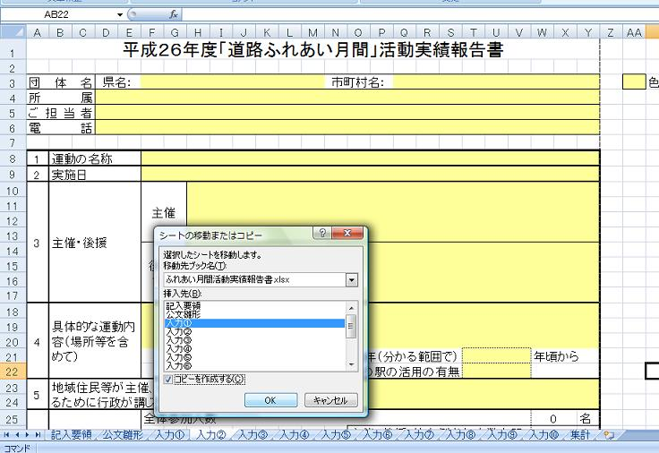

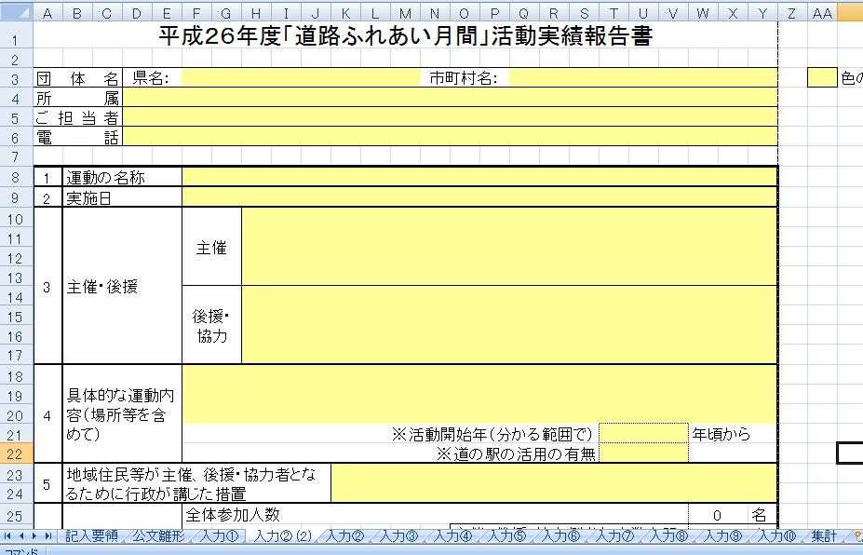

続いて、複数の「ふれあい月間活動実績報告書.xls」ファイルの「集計」シートを１つのシートにまとめます。
 | ① | コピーしたい「ふれあい月間活動実績報告書.xls」ファイルの「集計」シートに表示された活動を行ごとコピーします。

 | ② | 集計する「ふれあい月間活動実績報告書.xls」ファイルの「集計」シートの一番下に形式を選択（形式＝値）して貼り付けします。

 |  | 県名 | 市町村名 | 所属 | 担当者 | 電話番号 | 1 | 2 | 3 | 4 |  |  | 5 | 8 |  |  |  |  |  |  |  |  | 9
 |  |  |  |  |  |  |  |  |  | 内容 | いつから | 活用 |  | ﾎﾟｽﾀｰ | 看板 | 電光掲示板 | 折込ﾁﾗｼ | 垂幕 | 旗 | 広報車 | 広報ﾃｰﾌﾟ | その他

すべてを貼り付けし終わったら、保存してファイルを閉じます。

不明な点等がございましたら、道路交通管理課総務係（０３－５２５３－８４８２（直通））までご連絡ください。

